微生信示例156

区 | 值 | 微生信，您身边的数据分析，可视化专家
黄浦区 | 32 | https://www.bioinformatics.com.cn/plot_basic_china_shanghai_heatmap_156
徐汇区 | 322
长宁区 | 2933 | 输出示例图
静安区 | 5003
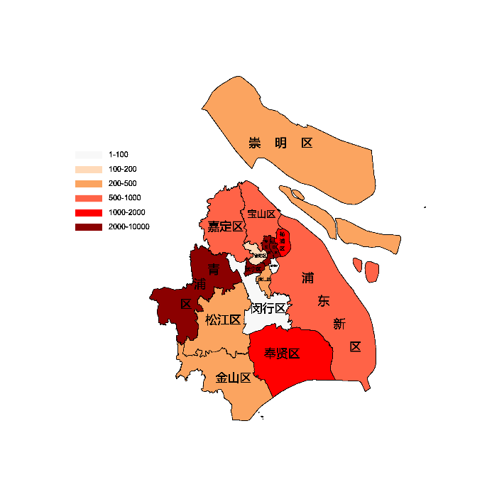
普陀区 | 132
虹口区 | 2150
杨浦区 | 1542
闵行区 | 50
宝山区 | 715
嘉定区 | 505
浦东新区 | 744
金山区 | 310
松江区 | 320
青浦区 | 2440
奉贤区 | 1210
崇明区 | 303

 |  | 注：1，需要带首行；2，仅改数字，各区名字不要改；3，仅供交流学习

 |  | 使用问题，或数据分析合作意向
 |  | 请微信扫码联系我们

